상품제안서
장수거북24K금도금 실버수저세트 5P | 상품코드: F03442

 |  |  |  |  |  |  | 02-412-0044 | www.easy1.co.kr
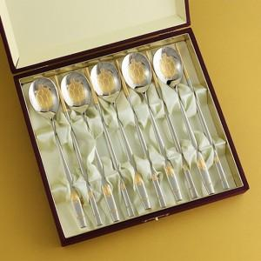

【상세/제작정보】 | ※레이저인쇄는 숟가락 손잡이 뒷면에 진행됩니다.(젓가락 인쇄불가) ※케이스 인쇄 희망시 별도 문의 바랍니다.(실크인쇄)

【인쇄/포장옵션】 | 레이저 / 포장지포장

【공급단가】 | 수량 | 30~ | 50~ | 100~ | 300~ | 500~
*VAT별도 | 단가 | 72,500원 | 71,340원 | 69,600원 | 67,860원 | 66,700원

【상품 URL】 | https://easy1.co.kr:443/src/goods_detail.php?gdno=3442

